晨星项目台账
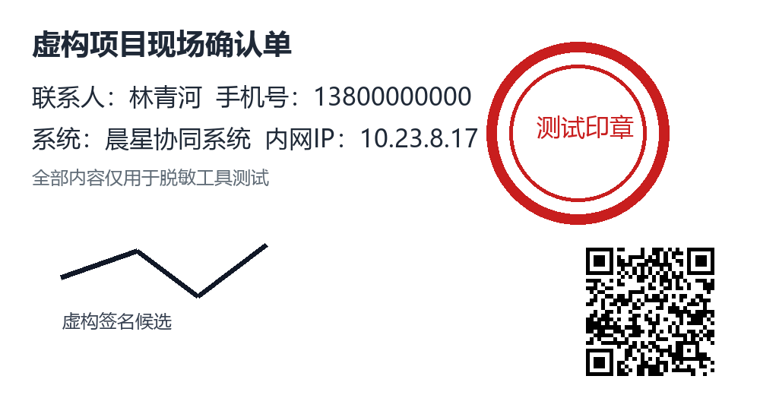
姓名 | 单位 | 部门 | 手机号 | 时间 | 金额 | 案件编号 | 内网IP | 设备编号 | 系统 | 合计
林青河 | 星澜数据技术有限公司 | 数据治理处 | 13800000000 | 2026年7月18日 14:36 | 1376000 | CASE-2026-0048 | 10.23.8.17 | DEV-YG-2391 | 晨星协同系统

图片包含虚构文字、印章、签名和二维码候选

